DFDs
Context Diagram | Comments
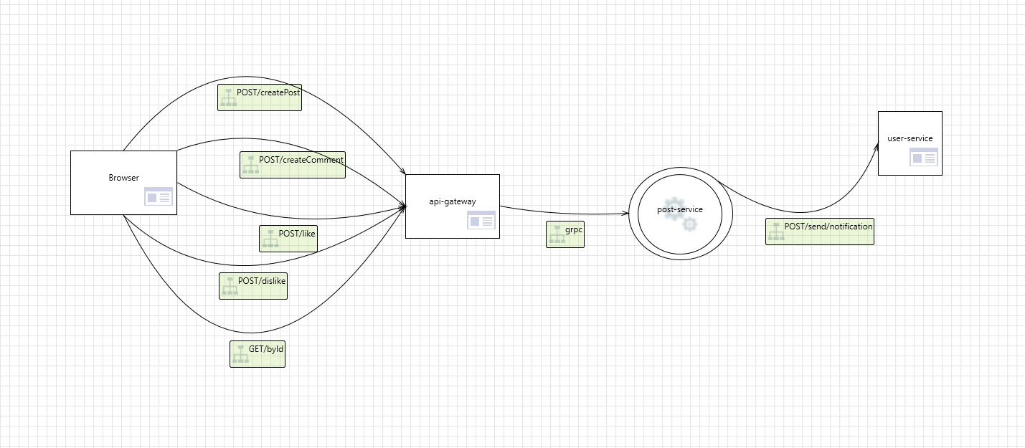

Level 1
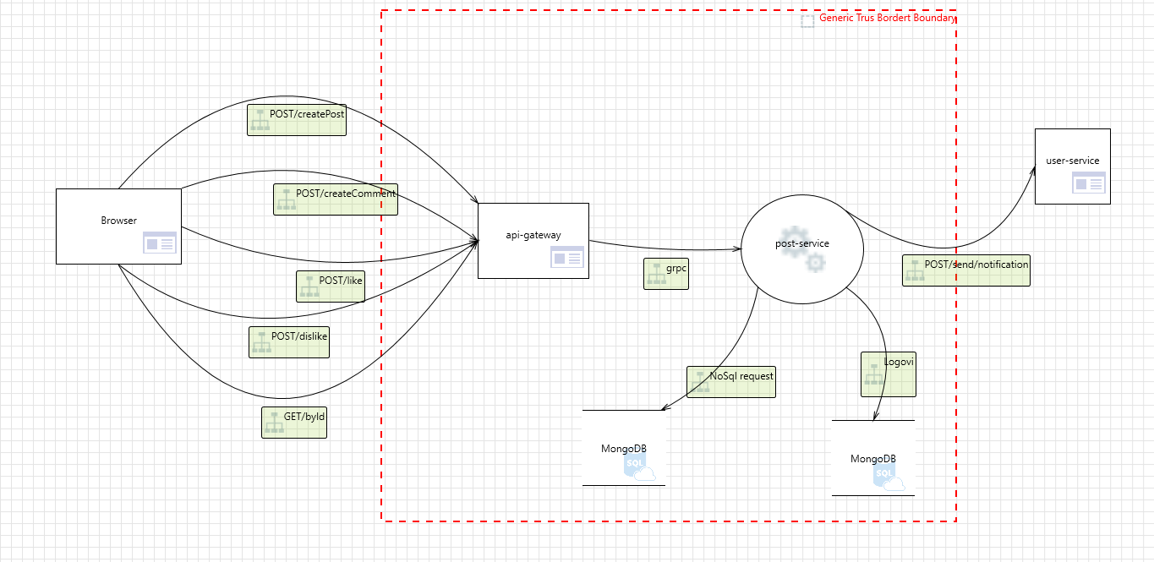

Level 2 - SS Request Handler

